TAPA
Actuadores de Embrague (rulemán de empuje)
Cilindros Aux. de Embrague,Cilindros de rueda,
Bombas de freno, Bombas de Embrague
Reparaciones de Bomba de Freno
Reparaciones de Bomba de Embrague
Reparaciones de Cilindros de Embrague
Reparaciones de Caliper
Servo Frenos

LISTA DE PRECIOS N° 2 / 2025
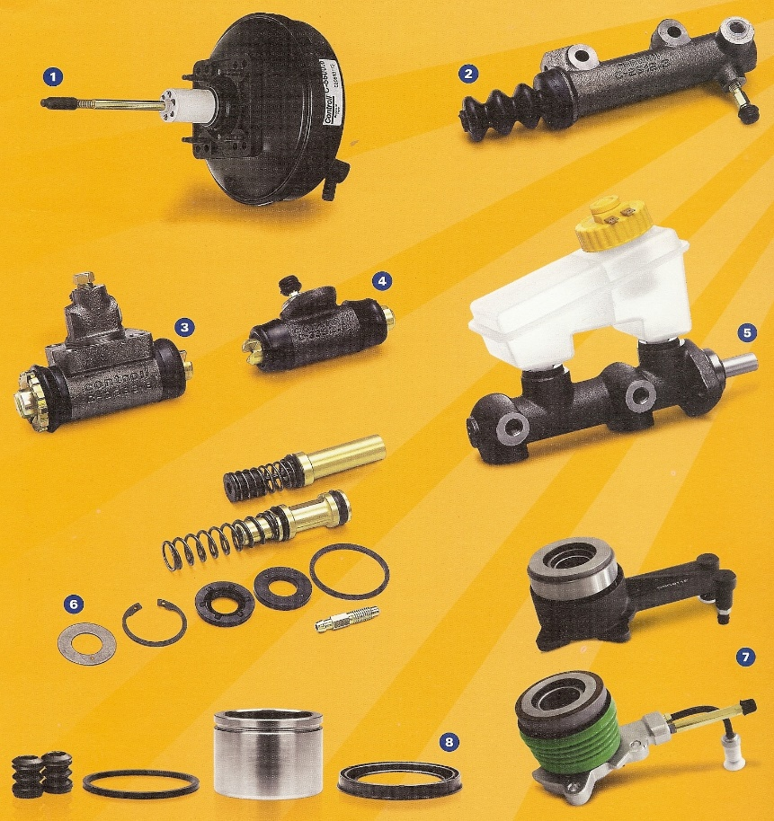

 | VIGENCIA 14 / 04 / 2024

FRAS-LE ARGENTINA S.A.
Colectora Oeste N° 194 - Ruta Panamericana (N° 9) Alt. Km. 37.8
Garín - Prov. De Buenos Aires - Argentina
Tel.: (011) 7090-7200
E-mail: ventas@fras-le.com.ar

LISTA POR MARCA
 |  | LISTA DE PRECIOS Y APLICACIONES
 |  | LISTA DE PRECIOS N° 2 / 2025
 |  | VIGENCIA 14 / 04 / 2024

BOMBAS DE FRENO,CILINDROS DE RUEDA,REPARACIONES DE BOMBA DE FRENOYEMBRAGUE,REPARACIONESDECILINDROSDEEMBRAGUE,REPARACIONESDECALIPER,SERVO FRENOS.

Código Comercial vigente | Código SAP vigente | Aplicación / Modelo | Año | Circuito | Sistema | Ø Diametro | EQUIVALENTE |  | Precio Lista
 |  |  |  |  |  |  | OE / Varga / GFA

AGRALE
BOMBAS DE FRENO
C-2044 | 2716 | 1600 A/D RS/RD | 90/96 | Dob |  | 1 1/8" | CM 00261 | 68001 | 83,454.28
 |  | 1800 D RS/RD
BOMBAS DE EMBRAGUE
C-2605 | 2843 | 4500/5000 | 94/98 | Emb |  | 7/8" |  |  | 61,951.92
 |  | 6000 | 99/… | Emb |  | 7/8"
 |  | 7000/7500 | 93/… | Emb |  | 7/8"
 |  | 8500 | 97/… | Emb |  | 7/8"
 |  | 9200 TCA | 03/… | Emb |  | 7/8"
 |  | FURGOVAN | 02/… | Emb |  | 7/8"
 |  | MA 5.0/6.0/7.5/8.0/8.5/9.2 | 96/… | Emb |  | 7/8"
 |  | VOLARE A5/A6/A8/W8 | 03/… | Emb |  | 7/8"
C-2639 | 2880 | Furgovan/ Volare/ MA (04/..) electrónico | 04/… | Emb |  | 23,81mm |  |  | 80,961.22
C-2670 | 9533 | Volare W8 | 08/… | Emb |  | 23,81mm |  |  | 140,943.37
CILINDROS DE RUEDA
C-3305 | 2389 | 1600 A/D RS/RD | 90/96 | T-I |  | 15/16" |  | 83301 | 36,384.28
 |  | 1800 D RS/RD
C-3306 | 2390 | 1600 A/D RS/RD | 90/96 | T-D |  | 15/16" |  |  | 36,384.28
 |  | 1800 D RS/RD
CILINDRO AUXILIARDE EMBRAGUE (bombin)
C-2613 | 2852 | 4500/5000 | 94/98 | Emb |  | 7/8" |  | 19701 35001 | 53,968.87
 |  | 6000 | 99/… | Emb |  | 7/8"
 |  | 7000/7500 | 93/… | Emb |  | 7/8"
 |  | 8500 | 97/… | Emb |  | 7/8"
 |  | 9200 TCA | 03/… | Emb |  | 7/8"
 |  | FURGOVAN | 02/… | Emb |  | 7/8"
 |  | MA 5.0/6.0/7.5/8.0/8.5/9.2 | 96/… | Emb |  | 7/8"
 |  | VOLARE A5/A6/A8/W8 | 03/… | Emb |  | 7/8"

ALFA ROMEO
BOMBA DE FRENO
C-2053 | 2722 | 145 / 155 | 96/99 |  |  | 22,22mm |  |  | 67,403.43

ASIA
BOMBA DE EMBRAGUE
C-2634 | 2875 | Topic | 93/99 |  |  | 15,87 mm |  |  | 67,167.75
CILINDROS DE RUEDA
C-3452 | 2510 | Topic | 93/… | T-I | K |  |  |  | 31,138.09
C-3453 | 2511 | Topic | 93/… | T-D | K | 0.75 |  |  | 31,138.09

AUDI
BOMBAS DE FRENO
C-2095 | 2757 | A3 / TT | 97/… |  |  | 23,81mm |  |  | 112,694.92
REPARACIONES DE CALIPER CON PISTÓN
C-1929 | 6767 | A4 | 95/… | Del |  | 54mm |  |  | 47,485.69
CILINDRO AUXILIAR DE EMBRAGUE (bombin)
C-2656 | 8234 | A3 | 97/02 |  |  | 19,05mm |  |  | 53,319.85

CHEVROLET
BOMBAS DE FRENO
C-2032 | 2707 | CHEVETTE | 87/94 | Dob | A | 0.8125 |  | 70601 | 70,970.14
C-2034 | 2709 | CHEVETTE | 87/94 | Dob | B | 0.8125 | 3331783 | 70701 | 83,798.96
C-2041 | 2714 | CORSA - Corsa Pick Up - prof. Pistón 51mm | 94/98 | Dob | A | 0.8125 | RCCD0161 (CM00581) |  | 67,020.21
C-2014 | 2701 | MONZA | 88/96 | Dob | V | 0.875 | 3331780 |  | 68,002.88
C-2044 | 2716 | C/D-20 - VERANEIO | 89/92 | Dob | B | 1.125 | CM 00261 | 68001 | 83,454.28
C-2045 | 2717 | A/C-20 / D-20 | 89/92 |  |  | 28,57mm |  |  | 92,370.29
C-2071 | 2737 | Vectra | 97 / 01 |  |  | 22,22 mm |  |  | 73,815.79
C-2073 | 2738 | Blazer 96/… S y C/ABS S10 95/… S y C/ABS |  |  |  | 25,40 mm |  | 65301 | 107,057.36
C-2082 | 2745 | Agile (2010/…) Corsa Classic /Pick-up prof. Pistón 44 mm | 98/… | Dob | A | 20,63 mm |  |  | 73,023.06
C-2083 | 2746 | Astra 95/96 - Vectra 94/96 S/ABS |  |  |  | 22,22mm |  |  | 90,316.83
C-2094 | 2756 | Astra - Astra GL S/ ABS | 99/01 |  |  | 22,22mm |  |  | 110,035.76
C-2097 | 8016 | Astra 99/01 GLS GL C/ABS Meriva 03/… - Vectra 06/… - Zafira 02/… |  |  |  | 23,81mm |  | 97101 | 95,216.29
C-2098 | 8019 | Vectra | 97/01 |  |  | 23,81mm |  |  | 93,156.25
C-2141 | 7797 | Vectra | (02/05) |  |  | 23,81mm |  |  | 85,365.29
C-2143 | 2788 | Corsa II S/ABS | (02/12) |  |  | 22,22 mm |  |  | 79,291.00
C-2157 | 8308 | Prisma | 07/… |  |  | 20,63 mm |  |  | 86,644.44
C-2168 | 9783 | Celta | 07/… |  |  | 20,63mm |  |  | 93,734.73
 |  | Prisma | 10/12
C-2174 | 10442 | Agile (2012/…) s/ ABS Corsa Classic (2010/…) |  |  |  | 20,63mm |  |  | 76,232.88
C-2201 | 100000200059 | Cobalt - Onix (2013/…) Prisma (2012/…) Spin (2012/…) C/ ABS |  |  |  | 20,63mm | 52075430 |  | 99,733.00
C-2203 | 100000244635 | Montana |  |  |  | 22,22mm |  |  | 63,060.48
C-2206 | 100000263472 | Palio / Siena / Strada C/ ABS | 2010 / 2022 |  |  | 22,22mm |  |  | 86,121.54
C-2207 | 100000263530 | Agile 1.4 C/ ABS | 2009 / 2014 |  |  | 20,63mm |  |  | 89,770.82
C-2214 | 100000294561 | Blazer / S10 | 98 / 11 | Dob |  | 25,40mm |  |  | 74,256.00
BOMBA DE EMBRAGUE
C-2624 | 2865 | Blazer 2.2 Nafta/ 2.5 Diesel (96/00)/ 2.4 Nafta / S-10 2.2/ 2.5 Diesel (95/00)/ 2.4 Nafta (01/..) | 96/… |  |  | 19,05mm |  |  | 92,236.21
C-2638 | 2879 | Grand Blazer | 97/01 |  |  | 19,05mm |  |  | 63,901.27
C-2642 | 8230 | Vectra | 97/05 |  |  | 15,87mm |  |  | 209,030.97
C-2644 | 13723 | Astra - Vectra | 99 / 11 |  |  | 15,87mm |  |  | 122,371.12
C-2646 | 7740 | Blazer 4.3 V6 - S10 4.3 2.8 | 96 / 12 |  |  | 19,05mm |  |  | 130,698.25
C-2662 | 13726 | Corsa | 02 / 12 |  |  | 15,87mm |  |  | 87,129.18
C-2667 | 13728 | Meriva 1.8 8V | 03 / 12 |  |  | 15,87mm |  |  | 102,512.26
C-2668 | 13729 | Zafira | 02 / 12 |  |  | 15,87mm |  |  | 126,875.85
C-2688 | 15298 | Cruze | 13/… |  |  | 15,87mm |  |  | 121,535.63
REPARACIONES DE BOMBA DE FRENO
C-1125 | 3009 | C/D-20 | 93/… | Dob | B | 1.125 |  |  | 34,904.96
C-1029 | 2956 | CHEVETTE | 87/94 | Dob | A | 0.8125 |  |  | 28,234.80
C-1030 | 2957 | CHEVETTE | 87/94 | Dob | B | 0.8125 |  |  | 66,053.84
C-1132 | 3015 | CORSA - Corsa Pick Up | 94/98 | Dob | A | 0.8125 |  |  | 28,948.07
C-1109 | 2995 | MONZA | 88/96 | Dob | V | 0.875 |  |  | 23,742.18
C-1133 | 3016 | S-10 / BLAZER (con y sin ABS) | 95/… | Dob | B | 1 |  |  | 33,500.18
C-1151 | 3030 | VECTRA 2.0/2.2 8V | 97/… | Dob | B | 0.875 |  |  | 31,427.92
CILINDROS DE RUEDA
C-3417 | 2488 | BLAZER/S10 | 95/96 | T-I | B | 0.9375 |  |  | 33,837.29
C-3418 | 2489 | BLAZER/S10 | 95/96 | T-D | B | 0.9375 |  |  | 33,837.29
C-3456 | 2513 | BLAZER/S10 | 97/... | T-I | B | 0.875 |  |  | 34,579.09
C-3457 | 2514 | BLAZER/S10 | 97/... | T-D | B | 0.875 |  |  | 34,579.09
C-3441 | 2500 | C/D-20 - SILVERADO | 92/… | T-I | B | 0.9375 | CR 00523 | 83401 | 31,304.19
C-3442 | 2501 | C/D-20 - SILVERADO | 92/… | T-D | B | 0.9375 | CR 00531 | 83401 | 31,304.19
C-3421 | 2492 | C-10 /Cs 300 | 64/79 | D-I | B | 1.125 | 2400791 | 7401 | 31,018.55
C-3422 | 2493 | C-10 /Cs 300 | 64/79 | D-D | B | 1.125 | 2400792 | 7401 | 31,018.55
C-3392 | 2464 | C-10 /Cs 300 | 60/78 | T-I | B | 1 | 2400871 | 7301 | 32,518.28
C-3393 | 2465 | C-10 /Cs 300 | 60/78 | T-D | B | 1 | 2400872 | 7301 | 32,518.28
C-3373 | 2445 | CHEVETTE | 87/94 | T-I/D | V | 0.875 | 3331414 |  | 27,079.75
...
Código Comercial vigente | Código SAP vigente | Aplicación / Modelo | Año | Circuito | Sistema | Ø Diametro | EQUIVALENTE
 |  |  |  |  |  |  | OE / Varga / GFA
C-5637 | 3400 | Golf | 94/,,, |  | S/ABS | 230
C-5643 | 3406 | Polo Classic | 97/,,, |  |  | 230
C-5658 | 3421 | Gol (G3) MOTOR 1.0/1.6/1.8/2.0 Gol (G3) C/ HASTE TIPO "U" Saveiro (G2, G3 e G4) | 00/01 02/05 98/01 |  | S/ABS | 200
C-5650 | 3413 | Gol Gen II | 95/00 |  | C/ABS | 200 | short vast.
 |  | Saveiro Gen. II y III | 98/01 |  | C/ABS | 200 | short vast.
 |  | Senda | 94/… |  |  | 200 | short vast.
 |  | Gol | 94/… |  |  | 200 | short vast.
C-5661 | 3424 | Gol (G2-G3-G4) / Saveiro | 2002/… |  |  | 200
C-5669 | 10232 | Gol Trend (G5) Saveiro (G5) S/ABS Sist. ATE | 2009/… |  |  | 230
C-5675 | 15818 | Gol Trend (G5) / FOX C/ABS – Sist. BOSCH |  |  |  | 230
Nuevo !
C-5676 | 15828 | GOL G5-G6 1.6 C/ABS (2012/ 2013) Transmisión automática - Sistema Bosch |  |  |  | 230 | N° OE 5Z1 614 105 AN
REPARACIONES DE BOMBA DE EMBRAGUE
C-1631 | 3145 | 7-100 | 94/99 | Emb |  | 0.875
 |  | 8-100 | 97/00
 |  | 8-140 | 94/00
 |  | 12-140H | 89/98
 |  | 14-150 | 91/...
 |  | 14-210 | 87/...
 |  | 14-220 | 92/...
 |  | 16-210 | 89/...
REPARACIONES DE CALIPER DE FRENO
...

